Blad1
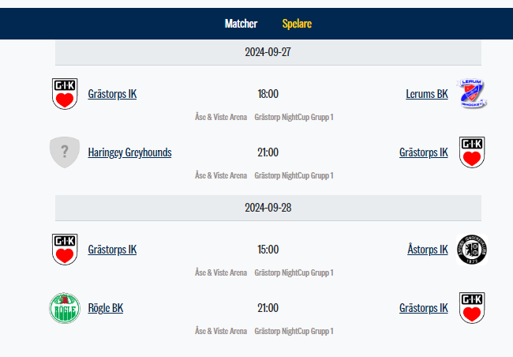
Namn | Tröjnummer | Position | Matchtider Grästorps IK | 2024-09-27
Alfred Bäcklund | 9 | Vänsterforward |  | Samling | 16.00 | 16.00 Linjemontage
Anton Jonsson | 34 | Vänsterback |  | Match | 18.00 | Grästorps IK | Lerums BK | Öppningsmatchen för Night Cup
Carl Gustavsen | 32 | Vänsterback |  | Mat | 19.30 | Korvgrillning fredag serveras i ishallens foajé direkt efter match 1
Helmer Olsson | 41 | Högerforward |  | Tänk på |  | Byt till fräscha strumpor och gå i tofflor. Ät kvällsmat och drick mycket vatten. Ta frisk luft
Ivar Johansson | 11 | Vänsterback |  | Samling | 20.00 | Omklädningsrummet
Joel Almén | 16 | Center |  | Match | 21.00 | Haringey Greyhounds | Grästorps IK
Levis Öman | 37 | Vänsterforward |  | Mat | 22.30 | Kvällsmacka Foajén
Liam Dahlqvist | 1 | Målvakt |  | Tänk på |  | Duscha, ta på er andra kläder och se till att få frisk luft och äta kvällsmat. Sova minst 8 timmar
Melwin Jannesson | 23 | Center |  | 2024-09-28
Ove Schmidmeir | 36 | Center |  | Lunch | 12.00 | Lunch tillsammans
Sven Lundmark | 31 | Högerforward |  | Samling | 13.30 | Omklädningsrummet
Ted Lundblom | 19 | Högerforward |  | Match | 15.00 | Grästorps IK | Åstorps IK
Theo Erlandsson | 3 | Vänsterback |  | Tänk på |  | Duscha, ta på er andra kläder och se till att få frisk luft och äta middag
William Bertilsson | 30 | Målvakt |  | Middag | 18.00 | Middag tillsammans
 |  |  |  | Samling | 20.00 | Omklädningsrummet
 |  |  |  | Match | 21.00 | Rögle BK | Grästorps IK
 |  |  |  | Tänk på |  | Duscha, ta på er andra kläder och se till att få frisk luft och äta kvällsmat. Sova minst 8 timmar om det är möjligt
Swehockeycup.se |  |  |  | 2024-09-29

